総括表
令和7年度交差点交通量調査報告書
交差点名 |  |  |  | №37 環２駒岡 【-】 |  |  |  |  | 調査年月日 |  |  | 2025-11-11 |  |  |  | 天候 | 曇 り |  |  | 37
所在地 |  |  |  | 鶴見区駒岡３丁目 |  |  |  |  | 調査時間帯 |  |  | 7:00～19:00（12時間合計） |  |  |  |  |  |  |  | 環２駒岡
 |  |  |  |  |  |  |  |  |  |  |  |  |  |  |  |  |  |  |  | -
 |  |  |  |  |  |  |  |  |  |  |  |  |  |  |  |  |  |  |  | 鶴見区駒岡３丁目
 |  |  |  |  |  |  |  |  |  |  |  |  |  |  |  |  |  |  |  | 2025-11-11
 |  |  |  |  |  |  |  |  |  |  |  |  |  |  |  |  |  |  |  | 曇 り

環２駒岡

出典：つるみ区民生活マップ

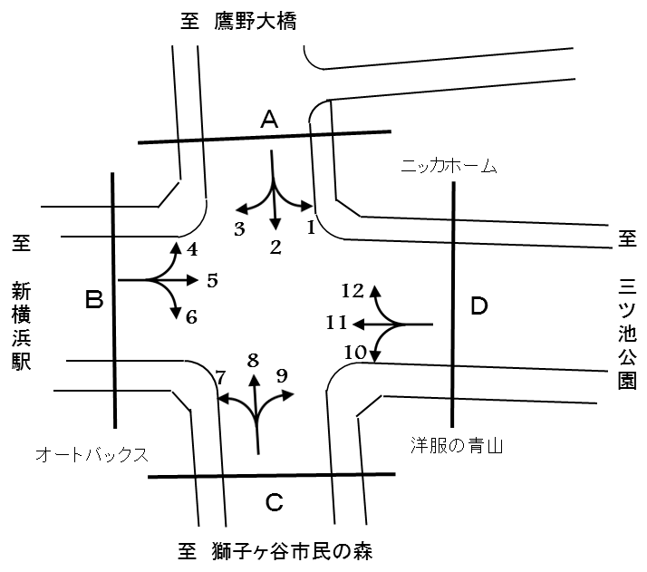

方向別交通量集計表
断面 | 方向 | 二輪車 | 乗用車 | バス | 小型 貨物車 | 大型 貨物車 | 大型計 | 小型計 | 合計 | 断面 | 方向 | 二輪車 | 乗用車 | バス | 小型 貨物車 | 大型 貨物車 | 大型計 | 小型計 | 合計
A | 1 | 61 | 501 | 3 | 173 | 67 | 70 | 674 | 744 | C | 7 | 29 | 579 | 134 | 125 | 51 | 185 | 704 | 889
 | 2 | 186 | 1,062 | 30 | 419 | 86 | 116 | 1,481 | 1,597 |  | 8 | 202 | 1,140 | 28 | 456 | 108 | 136 | 1,596 | 1,732
 | 3 | 76 | 1,096 | 57 | 380 | 184 | 241 | 1,476 | 1,717 |  | 9 | 120 | 655 | 1 | 236 | 94 | 95 | 891 | 986
 | 計 | 323 | 2,659 | 90 | 972 | 337 | 427 | 3,631 | 4,058 |  | 計 | 351 | 2,374 | 163 | 817 | 253 | 416 | 3,191 | 3,607
B | 4 | 72 | 1,057 | 60 | 367 | 246 | 306 | 1,424 | 1,730 | D | 10 | 68 | 588 | 6 | 200 | 94 | 100 | 788 | 888
 | 5 | 385 | 3,690 | 109 | 1,337 | 726 | 835 | 5,027 | 5,862 |  | 11 | 474 | 4,176 | 111 | 1,466 | 753 | 864 | 5,642 | 6,506
 | 6 | 39 | 472 | 97 | 116 | 35 | 132 | 588 | 720 |  | 12 | 45 | 406 | 9 | 167 | 66 | 75 | 573 | 648
 | 計 | 496 | 5,219 | 266 | 1,820 | 1,007 | 1,273 | 7,039 | 8,312 |  | 計 | 587 | 5,170 | 126 | 1,833 | 913 | 1,039 | 7,003 | 8,042

変動図
 | 調査年月日 | 調 査 方 向 案 内 図
 | 2025-11-11
 | 調査時間
 | 7：00～19：00（12時間）
 | 調査地点
 | №37 環２駒岡 【-】
 | 凡例
小型車
大型車混入率
大型車
 | 流入計Ａ（1+2+3） |  | 流入計Ａ（1+2+3） |  |  |  | 流出計Ａ（4+8+12） |  |  |  | 断面計Ａ
 |  |  |  | 小型車 | 大型車 | 大型車混入率 |  | 小型車 | 大型車 | 大型車混入率 |  | 小型車 | 大型車 | 大型車混入率
 |  |  | 7-8 | 277 | 41 | 12.9 | 7-8 | 285 | 60 | 17.4 | 7-8 | 562 | 101 | 15.2
 |  |  | 8-9 | 248 | 48 | 16.2 | 8-9 | 335 | 44 | 11.6 | 8-9 | 583 | 92 | 13.6
 |  |  | 9-10 | 258 | 51 | 16.5 | 9-10 | 288 | 52 | 15.3 | 9-10 | 546 | 103 | 15.9
 |  |  | 10-11 | 323 | 25 | 7.2 | 10-11 | 270 | 46 | 14.6 | 10-11 | 593 | 71 | 10.7
 |  |  | 11-12 | 319 | 33 | 9.4 | 11-12 | 285 | 45 | 13.6 | 11-12 | 604 | 78 | 11.4
 |  |  | 12-13 | 299 | 25 | 7.7 | 12-13 | 301 | 45 | 13.0 | 12-13 | 600 | 70 | 10.4
 |  |  | 13-14 | 281 | 32 | 10.2 | 13-14 | 290 | 35 | 10.8 | 13-14 | 571 | 67 | 10.5
 |  |  | 14-15 | 292 | 46 | 13.6 | 14-15 | 290 | 50 | 14.7 | 14-15 | 582 | 96 | 14.2
 |  |  | 15-16 | 313 | 44 | 12.3 | 15-16 | 308 | 45 | 12.7 | 15-16 | 621 | 89 | 12.5
 |  |  | 16-17 | 325 | 32 | 9.0 | 16-17 | 341 | 42 | 11.0 | 16-17 | 666 | 74 | 10.0
 |  |  | 17-18 | 365 | 27 | 6.9 | 17-18 | 307 | 29 | 8.6 | 17-18 | 672 | 56 | 7.7
 |  |  | 18-19 | 331 | 23 | 6.5 | 18-19 | 293 | 24 | 7.6 | 18-19 | 624 | 47 | 7.0
 | 流出計Ａ（4+8+12）

 | 断面計Ａ

自 動 車 交 通 量 時 間 変 動 図
 | 流入計Ｂ（4+5+6） |  | 流入計Ｂ（4+5+6） |  |  |  | 流出計Ｂ（3+7+11） |  |  |  | 断面計Ｂ
 |  |  |  | 小型車 | 大型車 | 大型車混入率 |  | 小型車 | 大型車 | 大型車混入率 |  | 小型車 | 大型車 | 大型車混入率
 |  |  | 7-8 | 550 | 167 | 23.3 | 7-8 | 595 | 107 | 15.2 | 7-8 | 1145 | 274 | 19.3
 |  |  | 8-9 | 494 | 146 | 22.8 | 8-9 | 599 | 114 | 16.0 | 8-9 | 1093 | 260 | 19.2
 |  |  | 9-10 | 502 | 132 | 20.8 | 9-10 | 577 | 181 | 23.9 | 9-10 | 1079 | 313 | 22.5
 |  |  | 10-11 | 503 | 130 | 20.5 | 10-11 | 633 | 124 | 16.4 | 10-11 | 1136 | 254 | 18.3
 |  |  | 11-12 | 601 | 100 | 14.3 | 11-12 | 703 | 124 | 15.0 | 11-12 | 1304 | 224 | 14.7
 |  |  | 12-13 | 602 | 95 | 13.6 | 12-13 | 567 | 88 | 13.4 | 12-13 | 1169 | 183 | 13.5
 |  |  | 13-14 | 601 | 113 | 15.8 | 13-14 | 554 | 113 | 16.9 | 13-14 | 1155 | 226 | 16.4
 |  |  | 14-15 | 611 | 101 | 14.2 | 14-15 | 641 | 117 | 15.4 | 14-15 | 1252 | 218 | 14.8
 |  |  | 15-16 | 580 | 91 | 13.6 | 15-16 | 679 | 112 | 14.2 | 15-16 | 1259 | 203 | 13.9
 |  |  | 16-17 | 652 | 81 | 11.1 | 16-17 | 769 | 91 | 10.6 | 16-17 | 1421 | 172 | 10.8
 |  |  | 17-18 | 685 | 71 | 9.4 | 17-18 | 740 | 69 | 8.5 | 17-18 | 1425 | 140 | 8.9
 |  |  | 18-19 | 658 | 46 | 6.5 | 18-19 | 765 | 50 | 6.1 | 18-19 | 1423 | 96 | 6.3
 | 流出計Ｂ（3+7+11）

 | 断面計Ｂ

自 動 車 交 通 量 時 間 変 動 図
 | 流入計Ｃ（7+8+9） |  | 流入計Ｃ（7+8+9） |  |  |  | 流出計Ｃ（2+6+10） |  |  |  | 断面計Ｃ
 |  |  |  | 小型車 | 大型車 | 大型車混入率 |  | 小型車 | 大型車 | 大型車混入率 |  | 小型車 | 大型車 | 大型車混入率
 |  |  | 7-8 | 225 | 42 | 15.7 | 7-8 | 186 | 26 | 12.3 | 7-8 | 411 | 68 | 14.2
 |  |  | 8-9 | 264 | 43 | 14.0 | 8-9 | 166 | 37 | 18.2 | 8-9 | 430 | 80 | 15.7
 |  |  | 9-10 | 260 | 60 | 18.8 | 9-10 | 183 | 45 | 19.7 | 9-10 | 443 | 105 | 19.2
 |  |  | 10-11 | 282 | 46 | 14.0 | 10-11 | 238 | 27 | 10.2 | 10-11 | 520 | 73 | 12.3
 |  |  | 11-12 | 263 | 30 | 10.2 | 11-12 | 228 | 21 | 8.4 | 11-12 | 491 | 51 | 9.4
 |  |  | 12-13 | 261 | 27 | 9.4 | 12-13 | 242 | 20 | 7.6 | 12-13 | 503 | 47 | 8.5
 |  |  | 13-14 | 274 | 39 | 12.5 | 13-14 | 238 | 23 | 8.8 | 13-14 | 512 | 62 | 10.8
 |  |  | 14-15 | 240 | 37 | 13.4 | 14-15 | 230 | 36 | 13.5 | 14-15 | 470 | 73 | 13.4
 |  |  | 15-16 | 291 | 24 | 7.6 | 15-16 | 234 | 34 | 12.7 | 15-16 | 525 | 58 | 9.9
 |  |  | 16-17 | 309 | 26 | 7.8 | 16-17 | 275 | 25 | 8.3 | 16-17 | 584 | 51 | 8.0
 |  |  | 17-18 | 259 | 19 | 6.8 | 17-18 | 334 | 30 | 8.2 | 17-18 | 593 | 49 | 7.6
 |  |  | 18-19 | 263 | 23 | 8.0 | 18-19 | 303 | 24 | 7.3 | 18-19 | 566 | 47 | 7.7
 | 流出計Ｃ（2+6+10）

 | 断面計Ｃ

自 動 車 交 通 量 時 間 変 動 図
 | 流入計Ｄ（10+11+12） |  | 流入計Ｄ（10+11+12） |  |  |  | 流出計Ｄ（1+5+9） |  |  |  | 断面計Ｄ
 |  |  |  | 小型車 | 大型車 | 大型車混入率 |  | 小型車 | 大型車 | 大型車混入率 |  | 小型車 | 大型車 | 大型車混入率
 |  |  | 7-8 | 560 | 77 | 12.1 | 7-8 | 546 | 134 | 19.7 | 7-8 | 1106 | 211 | 16.0
 |  |  | 8-9 | 573 | 88 | 13.3 | 8-9 | 479 | 130 | 21.3 | 8-9 | 1052 | 218 | 17.2
 |  |  | 9-10 | 506 | 142 | 21.9 | 9-10 | 478 | 107 | 18.3 | 9-10 | 984 | 249 | 20.2
 |  |  | 10-11 | 516 | 103 | 16.6 | 10-11 | 483 | 107 | 18.1 | 10-11 | 999 | 210 | 17.4
 |  |  | 11-12 | 617 | 102 | 14.2 | 11-12 | 584 | 75 | 11.4 | 11-12 | 1201 | 177 | 12.8
 |  |  | 12-13 | 502 | 83 | 14.2 | 12-13 | 554 | 77 | 12.2 | 12-13 | 1056 | 160 | 13.2
 |  |  | 13-14 | 519 | 88 | 14.5 | 13-14 | 593 | 101 | 14.6 | 13-14 | 1112 | 189 | 14.5
 |  |  | 14-15 | 549 | 103 | 15.8 | 14-15 | 531 | 84 | 13.7 | 14-15 | 1080 | 187 | 14.8
 |  |  | 15-16 | 563 | 94 | 14.3 | 15-16 | 526 | 62 | 10.5 | 15-16 | 1089 | 156 | 12.5
 |  |  | 16-17 | 705 | 67 | 8.7 | 16-17 | 606 | 48 | 7.3 | 16-17 | 1311 | 115 | 8.1
 |  |  | 17-18 | 690 | 54 | 7.3 | 17-18 | 618 | 43 | 6.5 | 17-18 | 1308 | 97 | 6.9
 |  |  | 18-19 | 703 | 38 | 5.1 | 18-19 | 594 | 32 | 5.1 | 18-19 | 1297 | 70 | 5.1
 | 流出計Ｄ（1+5+9）

 | 断面計Ｄ

自 動 車 交 通 量 時 間 変 動 図

